Sheet
検索キーワード | 検索結果
花 | 
魚 | 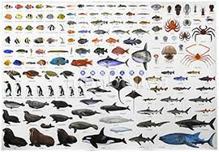
太陽 | 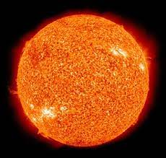
月 | 
宇宙 | 

